Sheet1
测试 高动态格式图像， 使用mip后 接缝问题

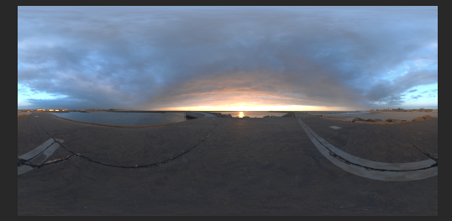

 |  | 利用原图经纬度 | 4000 *2000

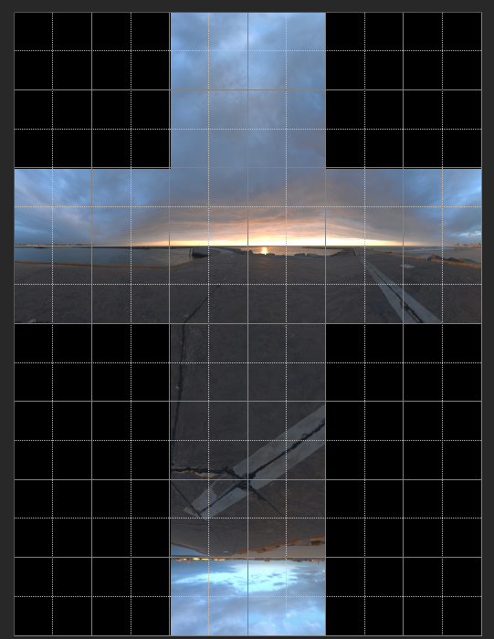

 | 生成 大小 256 *256 单张大小图

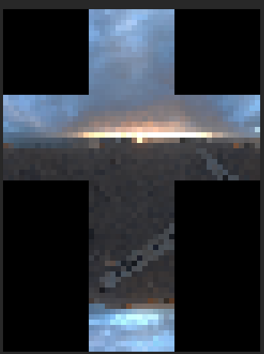

 | 重复过程， 生产 16*16 大小 来验证接缝问题

 | 结论： 接缝问题基本可以解决， 但是 导致问题采样点跳跃， 噪点多

由于ps 很早就支持了 32位编辑功能， 实际测试利用 ps 直接 2次线性从新采样进行缩放

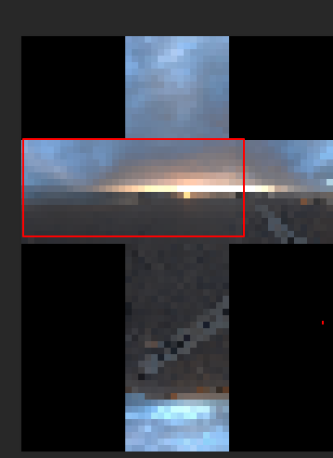

 | 发现 过渡平滑更好，

 | 最后引擎，针对背景高动态， 采用2次线性采样mipmap。

 | hdrshop 因为算法久远， 算法不是最优

